1주차
주간계획표
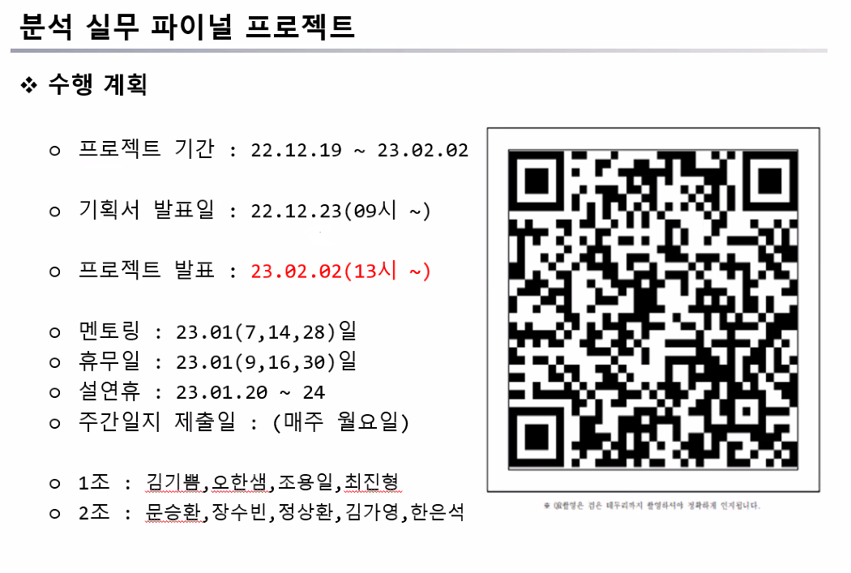
 | 월 | 화 | 수 | 목 | 금
9:00:00 | 금일 업무 확인 |  |  |  | 기획서 발표
10:00:00 | 주간 업무 계획 수립 | 작일 정리한 주제 관련 | 주제 피드백 | 주제 피드백 | 금일 업무 확인
11:00:00 |  | 데이터셋 확인 , 목표 확인 |  | ppt | 모델 관련 자료 탐색
12:00:00
13:00:00 | 관심 주제 , 구체적인 목표, 확실한 데이터셋이 존재하도록 서칭하기 | 관심 주제 , 구체적인 목표, 확실한 데이터셋이 존재하도록 서칭하기 | 주제 정하기 | ppt
14:00:00
15:00:00
16:00:00 | 금일 선정한 주제 목록화 및 검토 |  |  |  | 주간일지 제출
17:00:00 | 주간일지 제출 | 금일 진행도 확인 , 내일 업무 계획 |  |  | 한 주 마무리 , 다음주 계획표 짜기
18:00:00

 | 명확한 데이터 찾기 | 의견 공모전 참여
 | 구체적인 목표
 | 관심있는 주제

